AR01a-1 Gráfica
AR01a-1 Porcentaje de docentes de educación secundaria por entidad federativa según designación "por horas" (2010-2011 y 2015-2016)
AR01a-1 Porcentaje de docentes1 de educación secundaria con asignación de tiempo "por horas" según entidad federativa (2010-2011 y 2015-2016)
 | 2010-2011 | 2015-2016 | N 10-11 | N 15-16
CM | 50.901967664 | 61.409739361 | 37.1 | 39.3
YU | 59 | 60.449362086 | 37.1 | 39.3
CL | 64 | 56.818181818 | 37.1 | 39.3
BC | 51.575955908 | 56.479676558 | 37.1 | 39.3
SI | 48.6 | 56.096616862 | 37.1 | 39.3
CO | 47.7 | 53.508333333 | 37.1 | 39.3
AG | 52.2 | 53.326923077 | 37.1 | 39.3
JL | 48.1 | 52.541862653 | 37.1 | 39.3
QR | 53.2 | 50.307929176 | 37.1 | 39.3
CP | 37.3 | 47.024539877 | 37.1 | 39.3
NY | 45 | 46.553610503 | 37.1 | 39.3
BS | 43.998109641 | 45.2131638 | 37.1 | 39.3
TM | 39.2 | 44.933769138 | 37.1 | 39.3
GT | 43.4 | 42.32096635 | 37.1 | 39.3
CH | 36.141332504 | 41.245694604 | 37.1 | 39.3
NL | 42.5 | 40.33492823 | 37.1 | 39.3
SO | 36.4 | 39.734042553 | 37.1 | 39.3
MO | 36.5 | 39.553140097 | 37.1 | 39.3
SL | 38 | 39.034348096 | 37.1 | 39.3
TX | 38.5 | 38.231183869 | 37.1 | 39.3
DG | 34.3 | 34.391752577 | 37.1 | 39.3
QT | 29.6 | 34.01203966 | 37.1 | 39.3
TB | 32.9 | 33.700766232 | 37.1 | 39.3
MI | 30.5 | 31.588962892 | 37.1 | 39.3
PU | 32.190537221 | 30.445506397 | 37.1 | 39.3
ZT | 23.970231914 | 28.475486904 | 37.1 | 39.3
VZ | 24.6 | 26.35383293 | 37.1 | 39.3
CS | 25.3 | 25.372420391 | 37.1 | 39.3
GR | 28.1 | 25.139664804 | 37.1 | 39.3
HI | 23 | 25.095213587 | 37.1 | 39.3
MX | 25.3 | 24.42643866 | 37.1 | 39.3
OX | 14.018621415 | 14.875577308 | 37.1 | 39.3
Entidad | Clave | 2010-2011 | 2015-2016 | N 10-11 | N 15-16
Ciudad de México | CM | 50.9 | 61.4 | 37.1 | 39.3
Yucatán | YU | 59.0 | 60.4 | 37.1 | 39.3
Colima | CL | 64.0 | 56.8 | 37.1 | 39.3
Baja California | BC | 51.6 | 56.5 | 37.1 | 39.3
Sinaloa | SI | 48.6 | 56.1 | 37.1 | 39.3
Coahuila | CO | 47.7 | 53.5 | 37.1 | 39.3
Aguascalientes | AG | 52.2 | 53.3 | 37.1 | 39.3
Jalisco | JL | 48.1 | 52.5 | 37.1 | 39.3
Quintana Roo | QR | 53.2 | 50.3 | 37.1 | 39.3
Campeche | CP | 37.3 | 47.0 | 37.1 | 39.3
Nayarit | NY | 45.0 | 46.6 | 37.1 | 39.3
Baja California Sur | BS | 44.0 | 45.2 | 37.1 | 39.3
Tamaulipas | TM | 39.2 | 44.9 | 37.1 | 39.3
Guanajuato | GT | 43.4 | 42.3 | 37.1 | 39.3
Chihuahua | CH | 36.1 | 41.2 | 37.1 | 39.3
Nuevo León | NL | 42.5 | 40.3 | 37.1 | 39.3
Sonora | SO | 36.4 | 39.7 | 37.1 | 39.3
Morelos | MO | 36.5 | 39.6 | 37.1 | 39.3
San Luis Potosí | SL | 38.0 | 39.0 | 37.1 | 39.3
Tlaxcala | TX | 38.5 | 38.2 | 37.1 | 39.3
Durango | DG | 34.3 | 34.4 | 37.1 | 39.3
Querétaro | QT | 29.6 | 34.0 | 37.1 | 39.3
Tabasco | TB | 32.9 | 33.7 | 37.1 | 39.3
Michoacán | MI | 30.5 | 31.6 | 37.1 | 39.3
Puebla | PU | 32.2 | 30.4 | 37.1 | 39.3
Zacatecas | ZT | 24.0 | 28.5 | 37.1 | 39.3
Veracruz | VZ | 24.6 | 26.4 | 37.1 | 39.3
Chiapas | CS | 25.3 | 25.4 | 37.1 | 39.3
Guerrero | GR | 28.1 | 25.1 | 37.1 | 39.3
Hidalgo | HI | 23.0 | 25.1 | 37.1 | 39.3
México | MX | 25.3 | 24.4 | 37.1 | 39.3
Oaxaca | OX | 14.0 | 14.9 | 37.1 | 39.3
Fuente: INEE, cálculos con base en las Estadísticas Continuas del Formato 911 (inicio de los ciclos escolares 2010-2011 y 2015-2016), SEP-DGPPyEE.

Ficha técnica
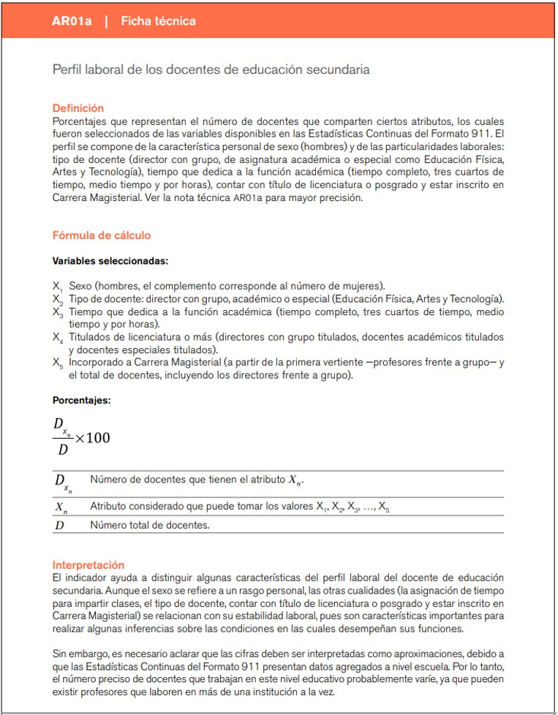
Ficha técnica

